流向-航空口径调整
一、航空口径调整需求整理
1、航空件口径调整-逻辑整理
需求背景：航空收件口径调整，需重刷流向航空件底表 筛选规则：二级产品L2代码+重量段+识别码（limit_tag）+是否有效+ 剔除路由代码(route_code) 对比当前逻辑差异： 1、新增二级产品L2代码：SE0153,SE0005 2、剔除路由代码：T6,ZT6 3、航空流向表调整（dm_ordi_predict.cf_air_list切换为dm_op.HK_LCB_peizhibiao_001） 判断航空流向件规则： 1、产品+识别码+有效+重量段+剔除路由代码 2、关联流向表 -、筛选if_hangkong = '是' -、取city_flow 新上线-航空产品&流向表： 产品表：dm_op.HK_LCB_peizhibiao_006（新表：dm_pass_atp.tm_air_product_config） 流向表：dm_op.HK_LCB_peizhibiao_001(新表：dm_pass_atp.tm_air_flow_config_wide) 取数逻辑： 新口径： 1、流向表：dm_pass_atp.tm_air_flow_config_wide，符合： 寄件城市-派件城市=city_flow 且 is_air_flow=是 且 expiry_dt>=T则视为空网流向。 2、产品表：dm_pass_atp.tm_air_product_config，符合： type=1 且 产品代码+路由代码=product_code+sop_label 且 路由代码！=exclude_route_code 且 expiry_dt>=T则视为空网产品。 产品配置见sheet：<空网产品配置-230320>

2、航空产品前后逻辑对比

3、历史数据重刷逻辑
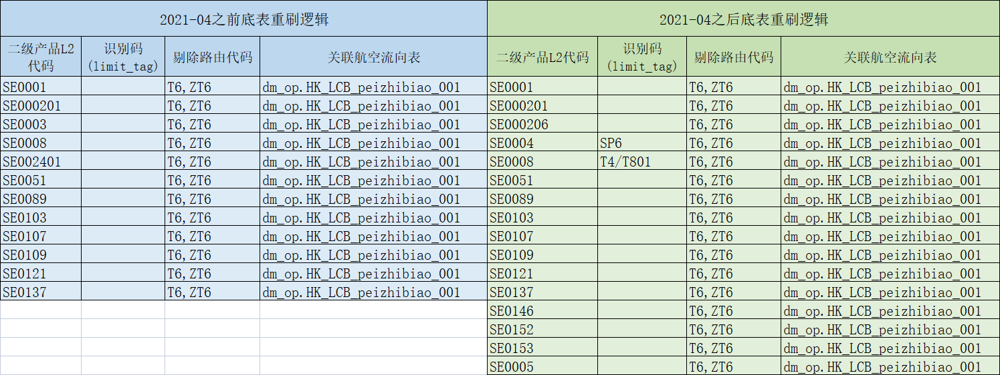

4、航空流向底表调整
1、航空流向表调整： -、由dm_ordi_predict.cf_air_list切换为dm_op.HK_LCB_peizhibiao_001 2、航空流向底表切换前后差异对比 -、切换前条数91451，切换后91416 -、新增cityflow数据22条，剔除数据57条。 备注：切换前后cityflow对比，参见sheet<航空流向切换前后对比>。 3、通知对应下游切换航空流向底表 -、拉会 -、切换周期确定
二、航空口径调整-底表历史数据回刷-开发计划
环节 | 底表任务ID | 底表名 | 底表描述 | 优先级 | 实际底表刷新范围 | 底表数据范围 | 数据来源表 | 来源表数据范围 | 处理方式V1 | 备注 | 计划开始时间 | 计划结束时间 | 耗时(day) | 是否已切换 | 底表切换前备份名 | 历史临时表 | 历史临时表-时间范围 | 底表负责人 | 涉及下游任务ID | 涉及下游责任人工号/姓名
流向 | 484086 | dm_ordi_predict.dws_air_flow_dynamic_pro_qty_hi | 航空动态打点表-产品维度结果表 | A | 20230612~至今 | 2022010101-至今 | dm_kafka_rdmp.rmdp_waybill_basedata | 20200522-至今 | 从原始表剔除 |  | 2023-07-05 | 2023-07-12 | 6 | 否 |  | dm_ordi_predict.dws_air_flow_dynamic_pro_qty_hi_backup20230620 | 近20天 | 王英楠
流向 | 484086 | dm_ordi_predict.dws_air_flow_dynamic_income_qty_hi | 航空动态打点表-板块维度结果表 | A | 20230612~至今 | 2022010101-至今 | dm_kafka_rdmp.rmdp_waybill_basedata | 20200522-至今 | 从原始表剔除 |  | 2023-07-05 | 2023-07-12 |  | 否 |  | dm_ordi_predict.dws_air_flow_dynamic_income_qty_hi_backup20230620 | 近20天 | 王英楠
流向 | 663166 | dm_ordi_predict.dws_cityflow_dynamic_order_hi | oms订单流向打点 | B | 2021052001-至今 | 2021052001-至今 | dm_kafka_rdmp.dm_full_order_dtl_df | 20210519-至今 | 从原始表剔除 | 路由代码根据运单id关联获取/运单ID为null的查询。 | 2023-07-05 | 2023-07-12 |  | 否 |  | dm_ordi_predict.dws_cityflow_dynamic_order_hi_backup20230620 | 2021052001-至今 | 王英楠
流向 | 490824 | dm_ordi_predict.dws_static_cityflow_tekuai_base | 城市流向航空件特快 | A | 20210401-至今 | 20210401-至今 | dm_ordi_predict.dws_static_his_cityflow | 20180101-至今 | 从原始表剔除 |  | 2023-07-05 | 2023-07-07 |  | 否 |  | dm_ordi_predict.dws_static_cityflow_tekuai_base_backup20230620 | 20210401-至今 | 王英楠
流向 | 730590/731274 | dm_ordi_predict.dws_static_his_cityflow | 流向静态底表 | A | 20200101-至今 | 20180101-至今 | dwd.dwd_waybill_info_dtl_di | 20200101-至今 | 从原始表剔除 |  | 2023-06-20 | 2023-06-26 | 4 | 否 |  | dm_ordi_predict.dws_static_his_cityflow_backup20230620 | 20180101-至今 | 王英楠
流向 | 730590/731274 | dm_ordi_predict.dws_static_cityflow_base | 流向静态底表 | A | 20200101-至今 | 20180101-至今 | dwd.dwd_waybill_info_dtl_di | 20200101-至今 | 从原始表剔除 |  | 2023-06-20 | 2023-06-26 |  | 否 |  | dm_ordi_predict.dws_static_cityflow_base_backup20230620 | 20180101-至今 | 王英楠
流向 | 448434 | dm_ordi_predict.dws_spec_consign_waybill_day | 航空营运维度-特色经济中间明细表 | B | 20200101-至今 | 20171226-至今 | dwd.dwd_waybill_info_dtl_di | 20200101-至今 | 从原始表剔除 |  | 2023-06-27 | 2023-07-04 | 6 | 否 |  | dm_ordi_predict.dws_spec_consign_waybill_day_backup20230620 | 20171226-至今 | 王英楠
流向 | 448434 | dm_ordi_predict.dws_spec_eco_pro_waybill_day | 航空营运维度-特色经济结果表 | B | 20200101-至今 | 20171229-至今 | dwd.dwd_waybill_info_dtl_di | 20200101-至今 | 从原始表剔除 |  | 2023-06-27 | 2023-07-04 |  | 否 |  | dm_ordi_predict.dws_spec_eco_pro_waybill_day_backup20230620 | 20171229-至今 | 王英楠
流向 | 448434 | dm_ordi_predict.dws_air_flow_six_dims_waybill_dtl | 航空营运维度-详情 | A | 20200101-至今 | 20191229-至今 | dwd.dwd_waybill_info_dtl_di | 20200101-至今 | 从原始表剔除 |  | 2023-06-27 | 2023-07-04 |  | 否 |  | dm_ordi_predict.dws_air_flow_six_dims_waybill_dtl_backup20230620 | 20191229-至今 | 王英楠
流向 | 448434 | dm_ordi_predict.dws_air_flow_six_dims_day | 航空营运维度-汇总 | A | 20200101-至今 | 20180101-至今 | dwd.dwd_waybill_info_dtl_di | 20200101-至今 | 从原始表剔除 |  | 2023-06-27 | 2023-07-04 |  | 否 |  | dm_ordi_predict.dws_air_flow_six_dims_day_backup20230620 | 20180101-至今 | 王英楠
流向 | 448434 | dm_ordi_predict.dws_air_flow_six_dims_day_newhb | 航空营运维度-特色经济 | A | 20200101-至今 | 20191229-至今 | dwd.dwd_waybill_info_dtl_di | 20200101-至今 | 从原始表剔除 |  | 2023-06-27 | 2023-07-04 |  | 否 |  | dm_ordi_predict.dws_air_flow_six_dims_day_newhb_backup20230620 | 20191229-至今 | 王英楠
流向 | 448434 | dm_ordi_predict.dws_static_cityflow_special_econ_day | 航空营运维度-特色经济汇总 | B | 20200101-至今 | 20180701-至今 | dwd.dwd_waybill_info_dtl_di | 20200101-至今 | 从原始表剔除 |  | 2023-06-27 | 2023-07-04 |  | 否 |  | dm_ordi_predict.dws_static_cityflow_special_econ_day_backup20230620 | 20180701-至今 | 王英楠
流向 | 448434 | dm_ordi_predict.dws_air_flow_five_dims_day_sub | 航空营运维度-特色经济 | B | 20200101-至今 | 20191229-至今 | dwd.dwd_waybill_info_dtl_di | 20200101-至今 | 从原始表剔除 |  | 2023-06-27 | 2023-07-04 |  | 否 |  | dm_ordi_predict.dws_air_flow_five_dims_day_sub_backup20230620 | 20191229-至今 | 王英楠
流向 | 485757 | dm_predict.dws_airflow_province_qty_d | 航空流向省到省日度真实值汇总 | B | 20200101-至今 | 20180101-至今 | dm_ordi_predict.dws_static_cityflow_base | 20200101-至今 | 从中间表剔除

三、归集-逻辑调整
环节 | 底表任务ID | 底表名 | 底表描述 | 调整方式
流向 | 617182 | dm_predict.dws_fc_nohk_tekuai_predict_collecting_di | 【预测归集-流向】非空网航空件归集 | 切换航空流向底表

